2
식별 및 추적성 관리 절차서 |  |  |  |  |  |  |  |  |  | 문서 번호 | MD-0806
 |  |  |  |  |  |  |  |  |  | 쪽 | 1
제정일자 |  | 2025-05-28 |  | 개정 번호 |  | 1 | 개정 일자 |  | 2025-05-28 | 시행일자 | 2025-05-28

×100
×100
×100
×100
식별 및 추적 필요대상 파악
공정관리 절차서
구분 | IN PUT |  | 외부공급자 및 구매팀 |  | 주관부문 |  |  | 관련부문 |  |  |  | OUT PUT
 |  |  |  |  | 품질 |  |  | 관련부서
PLAN | 자재/외부공급자 |  |  |  |  |  |  |  |  |  |  | 식별/추적대상
 | 제조/검사공정 |  |  |  |  |  |  |  |  |  |  | (PART-NO)
식별체계 설정
 | 반제품 및 제품
DO | 식별/추적대상
자재식별표시
 |  |  |  |  |  |  |  |  |  |  |  | 마킹/스탬프/스티커/
 | 자재입고/저장/출고 |  |  |  |  |  |  |  |  |  |  | 라벨/팻말 등
제조중 제품/반제품 식별
 | 자재/반제품/제품 |  |  |  |  |  |  |  |  |  |  | 라 벨/부품식별표
 | 부적합 상태 |  |  |  |  |  |  |  |  |  |  | LOT CARD
 |  |  |  |  |  |  |  |  |  |  |  | 작업일보

검사제품의 식별
 | 자재/반제품/제품 |  |  |  |  |  |  |  |  |  |  | 합격/불합격의 식별

제품식별
 | 출하대기제품 |  |  |  |  |  |  |  |  |  |  | 반제품/제품의 식별
 |  |  |  |  |  |  |  |  |  |  |  | 마킹/스탬프/스티커/
 |  |  |  |  |  |  |  |  |  |  |  | 라벨/팻말등
 |  |  |  |  |  |  |  |  |  |  |  | 각 인

고객불만
제품불량 발생
CHECK | 고객불만 발생 |  |  |  |  |  |  |  |  |  |  | 추적 대상 이력 및
 | 부적합 발생 |  |  |  |  |  |  |  |  |  |  | 기록
추적성 필요발생
추적성 실현
 | 추적 대상 이력 |  |  |  |  |  |  |  |  |  |  | 자재발주/입고기록
 | 추적대상/범위 |  |  |  |  |  |  |  |  |  |  | 생산/검사/출하기록
 | 고객의요구조건
ACTION | 관련제품의사양
제품보존 및 인도

3
#VALUE! |  |  |  |  |  |  |  | 문서 번호 | MD-0806
 |  |  |  |  |  |  |  | 쪽 | 1
제정일자 |  |  | #REF! | 개정 번호 | 1 | 개정 일자 | 2025-05-28 | 시행일자 | 2025-05-28

 | 1.용어의정의
 |  | 1.1 마킹
 |  | 제품에 유성 매직이나 마카펜 등으로 기록하여 식별표시를 하는 행위를 말한다.
 |  | 1.2 타각
 |  | 제품 표면에 각인기(레이저 마킹 등)로 표기하여 식별 표시를 하는 행위를 말한다.
 |  | 1.3 도장
 |  | 용지나 라벨 등에 도장을 찍어 식별 표시하는 행위를 말한다.
 |  | 1.4 TAG
 |  | 제품이나 용기에 라벨이나 스티커 등을 부착하여 식별표시를 하는 것을 말한다.
 |  | 1.5 식별표시
 |  | 개별 부품 또는 SUB ASSY상태의 부품자체에 사양 등을 구별하기 위해 표시한 |  |  |  |  |  |  |  |  | 반제품, 완제품 관리 번호 구분됨.
 |  | PART NO, LOT NO 분류기호 등을 말한다.
 |  | 1.6 부품식별표
 |  | 원자재 및 부품BOX 또는 PALLET 등에 부착하여 부품의 품번, 품명 |  |  |  |  |  |  |  |  | 개별 단위 제품 포장
 |  | 납품일자, 납품수량, 업체명, LOT NO 등을 기록 BOX 또는 PALLET 단위의 부품을
 |  | 식별하기 위한 서식을 말한다.
 |  | (단, 규격은 고객식별 요구사항에 따른다.)

 | 2. PART NO 부여방법

 |  | 2.1 PART NO는 고객이 제시하는 사양 또는 도면번호 등을 그대로 사용하거나 또는 당사의 |  |  |  |  |  |  |  | E20-XXX
 |  | 번호부여 체계에 따라 부여한다. |  |  |  |  |  |  |  | MST-E-XXXXX
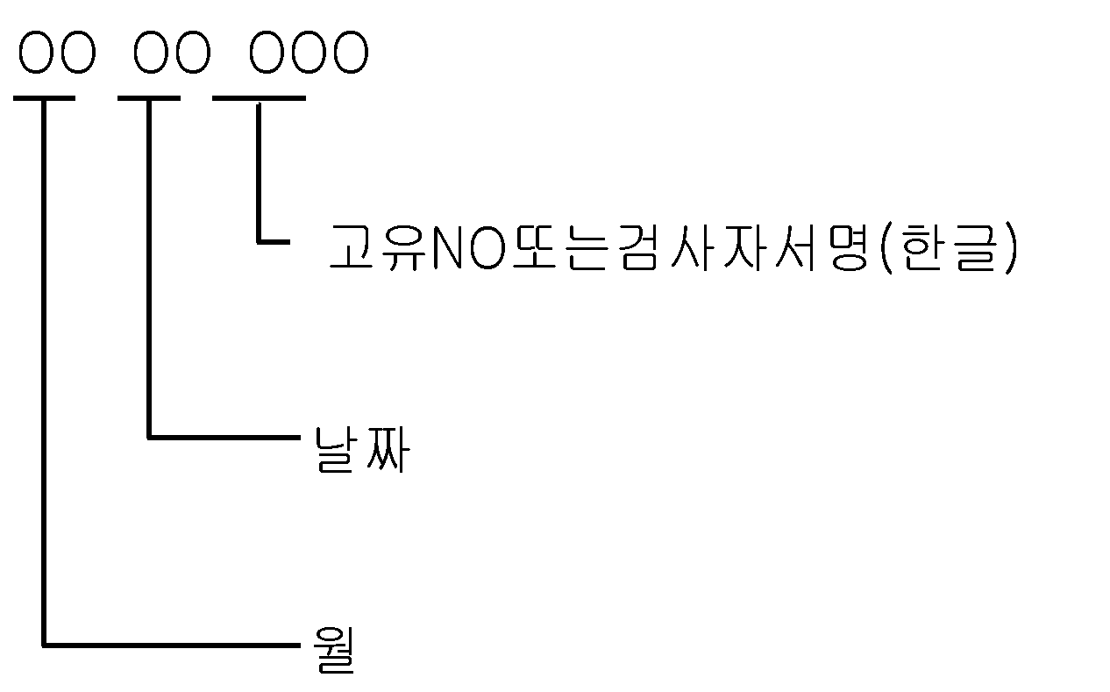
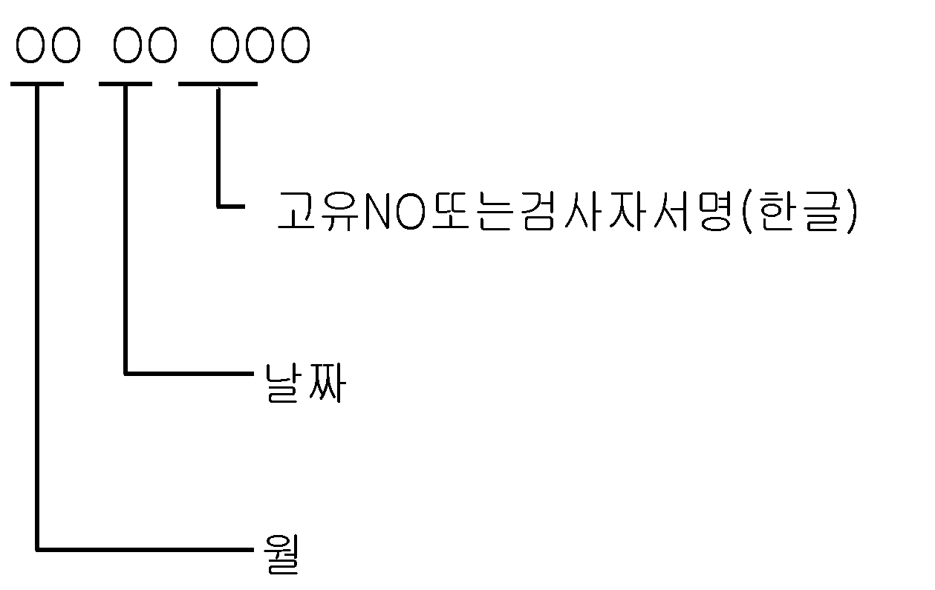

 | 3. 식별/추적방법
 |  | 3.1 식별 관리요건 명기 기준
 |  | 발주서 또는 구매/생산/검사관련 기록에는 다음과 같은 요건이 취합되어 식별
 |  | 돼야 한다.
 |  | 3.1.1 개별 표시방법, 명칭, 규격 및 일자
 |  | 3.1.2 자재 개개의 식별표시
 |  | - 자재의 포장표면 및 단위별로 명칭, 규격, 일자
 |  | - 자재의 파트번호
 |  | 3.2 추적성 관리요건 명기기준
×100
×100
×100
×100
 |  | 추적성 관리요건이 기재되도록 한다.
 |  | 3.2.1 추적성 관리품목의 식별
 |  | 3.2.2 추적성 관리품목 관리의 개시단계 및 종료단계
 |  | 3.2.3 로트 관리
 |  | 3.2.4 제조/검사일자 관리
 |  | 3.2.5 작업자 식별관리
 |  | 3.2.6 추적성 관리를 위한 식별유지 방법
 |  | 3.3 식별 일반사항
 |  | 3.3.1 식별은 다음의 한가지 또는 그 이상의 수단으로 실시되어야 한다.

 |  | 3.3.2 식별표시는 다음의 요건을 만족하여야 한다.
 |  | 1) 명확하고 선명하여야 한다.
 |  | 2) 원/부자재, 반제품 및 제품의 기능 및 수명에 영향이 없어야 한다.
 |  | 3) 마킹은 쉽게 지워지거나 변조되지 않아야 한다.
 |  | 3.3.3 약호를 사용할 경우 자재를 취급하는 공정의 책임자는 자재명과 약호를
 |  | 연결시킬 수 있는 내용을 관련기록에 기재하여 운영 한다.
 |  | 3.3.4 자재의 혼재가 필요한 경우 별도의 식별표시를 한다.
 |  | 3.3.5 생산공정에서 사용되는 자재는 식별표시를 한다.
 |  | 3.3.6 이종(異種) 품목에 대해 동일 식별을 할 수 없다.
 |  | 3.3.7 자재중 포장해체가 이루어지거나,식별표시가 제거 되었으나 즉시 처리
 |  | (공정투입, 폐기 등)가 가능한 경우 식별을 생략할 수 있다.
 |  | 3.3.8 부적합 사항에 대한 식별은 "부적합품 관리 프로세스"에 따른다.
 |  | 고객이 별도의 식별표시를 요구할 경우는 고객의 요구에 따른다.

